Hárok1
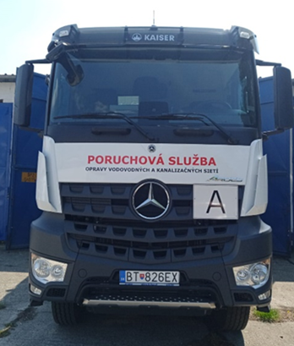
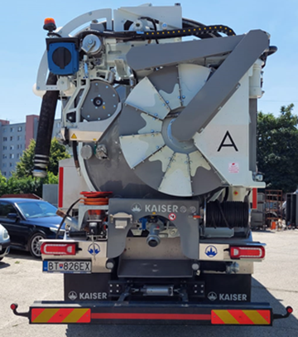
Príloha č. 12 - Zoznam nákladných vozidiel kategórie N1, N2, N3, N3G

P.č. | EČV | Kategória MV | Typ vozidla |  | Typ nadstavby | Najazdené km/mth - stav k 25.02.2026 | Rok výroby | Popis | VIN číslo | Umiestnenie vozidla, región | Adresa prevádzky
1 | BA095JZ | N3 | Nákladné motorové vozidlá | TATRA T815 CAS 11 | fekálna ZTC CAS 11m3, KOVO Pešov | 247,016 | 1992 | Zdvihový objem valcov: 15 825 cm3 Najväčší výkon motora: 208 kW/2200 min-1 Najväčšia prípustná celková hmotnosť: 22 400 kg Náprava: 6x6 | TNU285P13LK006122 | SE | Hviezdoslavova 476/20.,905 01 Senica
2 | BA485LM | N3 |  | TATRA T815 CAS 11 | fekálna ZTC CAS 11m3, KOVO Pešov | 285,498 | 1988 | Zdvihový objem valcov: 15 825 cm3 Najväčší výkon motora: 208 kW/2200 min-1 Najväčšia prípustná celková hmotnosť: 22 400 kg Náprava: 6x6 | TNU85P136HK062815 | SE | Hviezdoslavova 476/20, 905 01 Senica
3 | BA661PR | N2 |  | MERCEDES BENZ ATEGO 1218 K typ 972 | pitná voda CAV 6m3 | 119,041 | 2007 | Zdvihový objem valcov: 4 249 cm3 Najväčší výkon motora: 130 kW/2200 min-1 Najväčšia prípustná celková hmotnosť: 11 990 kg Náprava: 4x2 | WDB9720521L18792 | MO | Dolná 111, 900 01 Modra
4 | BA784JT | N3 |  | MERCEDES-BENZ 1824 K | MUT 8m3 | 298,145 | 1995 | Počet najazdených kilometrov: 296.974 Zdvihový objem valcov: 9 572 cm3 Najväčší výkon motora: 174 kW/2 100 min-1 Náprava: 4x2 | WDB6521071K173690 | BA | ÚČOV Vrakuňa, Hlohová 46, 821 07 Bratislava
5 | BA831ME | N3 |  | IVECO 260E35H 6x6 | Kurta/ramenný nosič | 368,742 | 2005 | Zdvihový objem valcov: 7 790 cm3 Najväčší výkon motora: 259 kW/2 400 min-1 Najväčšia prípustná celková hmotnosť: 26 000 kg Náprava: 6x2 | WJME2NPT10C146688 | SE | Hviezdoslavova 476/20. 905 01 Senica
6 | BA913ZU | N3G |  | MAN N38 TGM | Kurta/ramenný nosič | 329,802 | 2010 | Zdvihový objem valcov: 6 871 cm3 Najväčší výkon motora: 213 kW/2 300 min-1 Najväčšia prípustná celková hmotnosť: 18 000 kg náprava: 4x4 | WMAN38ZZ0AY248753 | BA | ÚČOV Vrakuňa, Hlohová 46, 821 07 Bratislava
7 | BA918ZU | N3 |  | IVECO EUROCARGO ML190EL | Kurta/ramenný nosič | 226,533 | 2010 | Zdvihový objem valcov: 5 880 cm3 Najväčší výkon motora: 185 kW/2 700 min-1 Najväčšia prípustná celková hmotnosť: 19 000 kg Náprava: 4x2 | ZCFA1VJ0402565190 | BA | ÚČOV Vrakuňa, Hlohová 46, 821 07 Bratislava
8 | BL124UI | N3G |  | TATRA PHEONIX T158/I8P6R33 | CSAO/ramenný nosič | 106,414 | 2018 | Zdvihový objem valcov: 12 902 cm3 Najväčší výkon motora: 355 kW/1 600 min-1 Najväčšia prípustná celková hmotnosť: 30 000 kg Náprava: 6x6 | TNU8P6R33JK002273 | MO | Kukučínova 33, 901 01 Malacky
9 | BL135TG | N3G |  | TATRA PHEONIX T158/I8P6R33 | 3 Sklápač/Hardox | 138,555 | 2018 | Zdvihový objem valcov: 12 902 cm3 Najväčší výkon motora: 355 kW/1 600 min-1 Najväčšia prípustná celková hmotnosť: 30 000 kg Náprava: 6x6 | TNU8P6R33JK002270 | SE | Železničná 261, 905 01 Senica
10 | BL476TO | N3G |  | TATRA PHEONIX T158/I8P6R33 | CSAO/ramenný nosič | 194,069 | 2018 | Zdvihový objem valcov: 12 902 cm3 Najväčší výkon motora: 355 kW/1 600 min-1 Najväčšia prípustná celková hmotnosť: 30 000 kg Náprava: 6x6 | TNU8P6R33JK002271 | SE | Hollého 1544/71, 908 51 Holíč
11 | BL733TX | N3G |  | TATRA PHEONIX T158/I8P6R33 | CSAO/ramenný nosič | 130,995 | 2018 | Zdvihový objem valcov: 12 902 cm3 Najväčší výkon motora: 355 kW/1 600 min-1 Najväčšia prípustná celková hmotnosť: 30 000 kg Náprava: 6x6 | TNU8P6R33JK002272 | SE | Hviezdoslavova 476/20, 905 01 Senica
12 | BT142HS | N3 |  | MAN TRUCK | KONNEX CAS 10m3 | 37,514 | 2023 | Zdvihový objem valcov: 10 677 cm3 Najväčší výkon motora: 315 kW/1600 min-1 Najväčšia prípustná celková hmotnosť: 27 000 kg | WMA19FZZ7PP204572 | BA | ÚČOV Vrakuňa, Hlohová 46, 821 07 Bratislava
13 | BT553GD | N3 |  | MAN TRUCK | KONNEX CAS 10m3 | 65,687 | 2023 | Zdvihový objem valcov: 12 419 cm3 Najväčší výkon motora: 346 kW/1800 min-1 Najväčšia prípustná celková hmotnosť: 27 000 kg | WMA19FZZ6PP209021 | SE | Hviezdoslavova 476/20, 905 01 Senica
14 | BT982GV | N3 |  | VOLVO | VOLVO FE CAV 6m3 | 26,554 | 2023 | Zdvihový objem valcov: 7 698 cm3 Najväčší výkon motora: 240 kW/1900 min-1 Najväčšia prípustná celková hmotnosť: 18 000 kg | YV2V001A5NZ142995 | BA | Pri Šajbách 2/A, 831 06 Bratislava
15 | AA820NH | N2 |  | MITSUBISHI FUSO SKL | 3 Sklápač/HR | 17,802 | 2024 | Zdvihový objem valcov: 2 998 cm3 Najväčší výkon motora: 129 kW/2865 min-1 Najväčšia prípustná celková hmotnosť: 8 550 kg | TYBFECX1GLDD12922 | MO | Dolná 111, 900 01 Modra
16 | AA805RZ | N1 |  | MB SPRINTER | Monitorovacie vozidlo | 9,516 | 2024 | Zdvihový objem valcov: 1 950 cm3 Najväčší výkon motora: 125 kW/3 800 min-1 Najväčšia prípustná celková hmotnosť: 3 500 kg | W1V3KBFZXPP540233 | BA | ÚČOV Vrakuňa, Hlohová 46, 821 07 Bratislava
17 | AA456DV | N2 |  | IVECO ECOPOWER PTO | Špeciálne Monitorovacie vozidlo | 9,876 | 2023 | Zdvihový objem valcov:2 998 cm3 Najväčší výkon motora: 129 kW/3500 min-1 Najväčšia prípustná celková hmotnosť: 5 200 kg | ZCFC652C205548593 | BA | ÚČOV Vrakuňa, Hlohová 46, 821 07 Bratislava
18 | AB919EN | N3 |  | IVECO | IVC/Vyklápací valník s HR CNG palivo | 2,228 | 2025 | Zdvihový objem valcov:8 710 cm3 Najväčší výkon motora: 294 kW/2000 min-1 Najväčšia prípustná celková hmotnosť: 19 000 kg | ZCFAG2AR10C566300 | SE | Hviezdoslavova 476/20, 905 01 Senica
19 | AB942EN | N3 |  | IVECO | IVC/Ramenný nosič CNG palivo | 444 | 2025 | Zdvihový objem valcov:8 710 cm3 Najväčší výkon motora: 294 kW/2000 min-1 Najväčšia prípustná celková hmotnosť: 20 000 kg | ZCFAG2AR50C566056 | BA | Kutlíkova 4, 851 02 Bratislava
20 | BL157SC | N3 * | Vozidlá Kaiser | MAN TGS | KAISER ECO 3.0 6x4 | 147,224 | 2013 | Počet najazdených kilometrov: 91.632 Zdvihový objem valcov: 10 518 cm3 Najväčší výkon motora: 294 kW/1900 min-1 Náprava: 6x4 | WMA26SZZXEM636139 | BA | Toplianska 1, 821 07 Bratislava (ÚČOV Vrakuňa)
21 | BT021FB | N3 * |  | MERCEDES BENZ AROCS | KAISER ECO 3.0 6x2 | 66,984 | 2021 | Zdvihový objem valcov: 10 677 cm3 Najväčší výkon motora: 315 kW/1600 min-1 Najväčšia prípustná celková hmotnosť: 27 000 kg Najväčšia prípustná hmotnosť pripadajúca na nápravu 1/2/3/4: 8 000/11 500/7 500 kg | W1T96402010540006 | BA | Toplianska 1, 821 07 Bratislava (ÚČOV Vrakuňa)
22 | BT170DJ | N3 * |  | MERCEDES BENZ AROCS | KAISER ECO 3.0 6X2 | 100,361 | 2021 | Zdvihový objem valcov: 10 677 cm3 Najväčší výkon motora: 315 kW/1600 min-1 Najväčšia prípustná celková hmotnosť: 27 000 kg Najväčšia prípustná hmotnosť pripadajúca na nápravu 1/2/3/4: 8 000/11 500/7 500 kg | W1T96402010527618 | SE | Hviezdoslavova 476/20, 905 01 Senica
23 | BT188DJ | N3 * |  | MERCEDES BENZ AROCS | KAISER ECO 3.0 6X2 | 73,568 | 2021 | Zdvihový objem valcov: 10 677 cm3 Najväčší výkon motora: 315 kW/1600 min-1 Najväčšia prípustná celková hmotnosť: 27 000 kg Najväčšia prípustná hmotnosť pripadajúca na nápravu 1/2/3/4: 8 000/11 500/7 500 kg | W1T96402010527619 | BA | Toplianska 1, 821 07 Bratislava (ÚČOV Vrakuňa)
24 | BT424DJ | N3 * |  | MERCEDES BENZ AROCS | KAISER City Cycler 4X2 | 56,522 | 2021 | Zdvihový objem valcov: 10 677 cm3 Najväčší výkon motora: 315 kW/1600 min-1 Najväčšia prípustná celková hmotnosť: 19 000 kg Najväčšia prípustná hmotnosť pripadajúca na nápravu 1/2/3/4: 7 500/12 000 kg | W1T96420310526406 | BA | Toplianska 1, 821 07 Bratislava (ÚČOV Vrakuňa)
25 | BT476EM | N3G * |  | MERCEDES BENZ AROCS | KAISER AQUASTAR III. 8X4 | 76,866 | 2021 | Zdvihový objem valcov: 12 809 cm3 Najväčší výkon motora: 350 kW/1600 min-1 Najväčšia prípustná celková hmotnosť: 32 000 kg Najväčšia prípustná hmotnosť pripadajúca na nápravu 1/2/3/4: 8 000/8 000/9 500/9 500 kg | W1T96403810539580 | BA | Toplianska 1, 821 07 Bratislava (ÚČOV Vrakuňa)
26 | BT826EX | N3 * |  | MERCEDES BENZ AROCS | KAISER ECO 3.0 6X6 | 90,675 | 2021 | Zdvihový objem valcov: 10 677 cm3 Najväčší výkon motora:290 kW/1600 min-1 Najväčšia prípustná celková hmotnosť: 33 000 kg Najväčšia prípustná hmotnosť pripadajúca na nápravu 1/2/3/4: 8 000/13 000/13 000 kg | W1T96421810538166 | BA | Toplianska 1, 821 07 Bratislava (ÚČOV Vrakuňa)

* len podvozky, bez nadstavby

Položka č. 1: BA095JZ
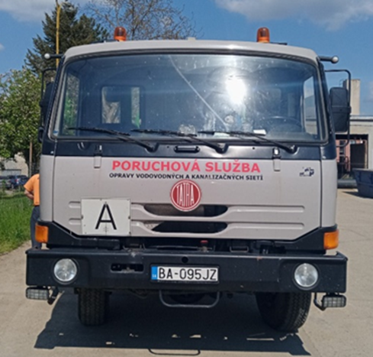

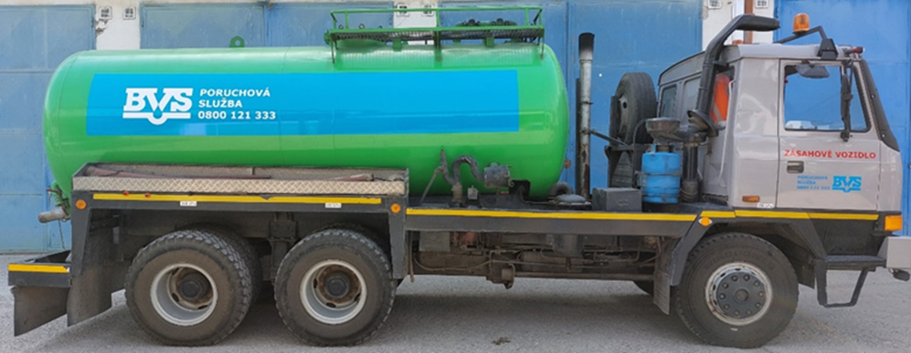

Položka č. 2: BA485LM
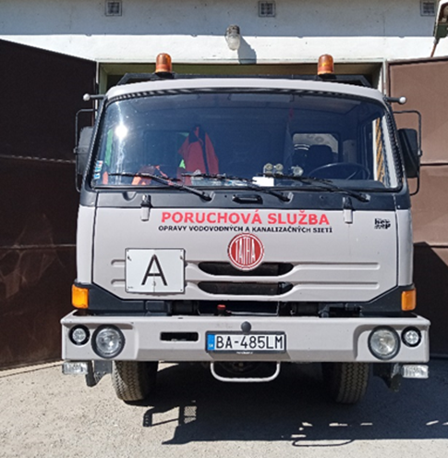

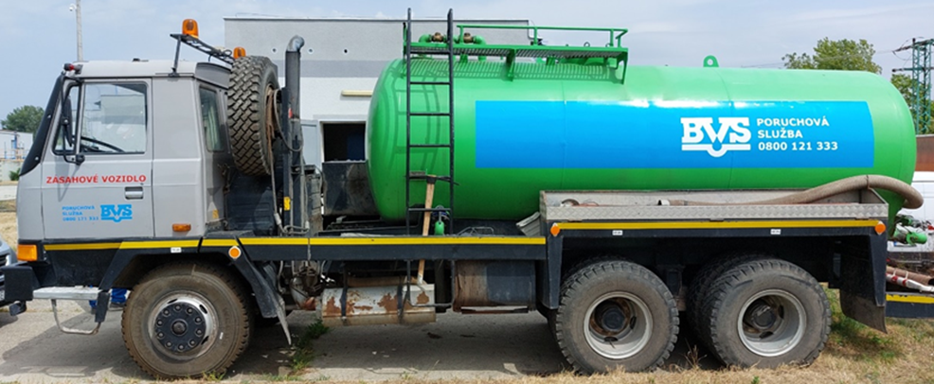

Položka č. 3: BA661PR

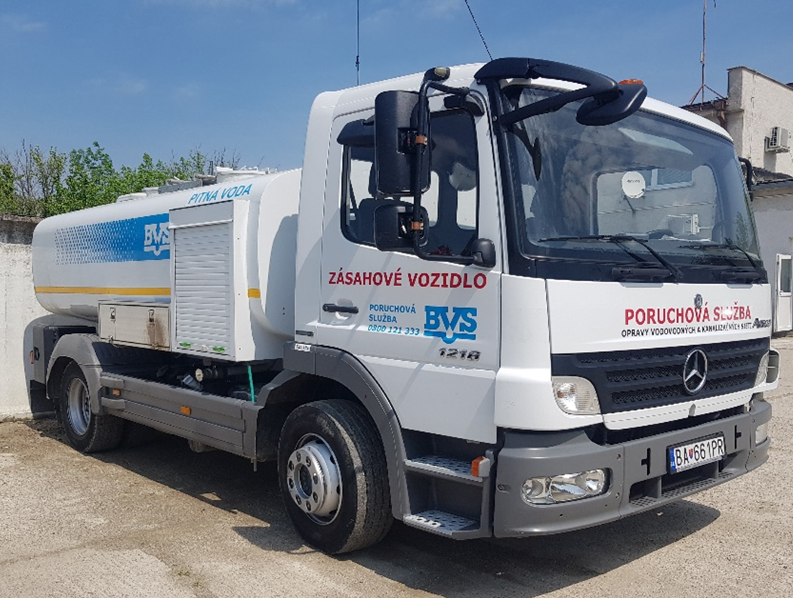

Položka č. 4: BA784JT
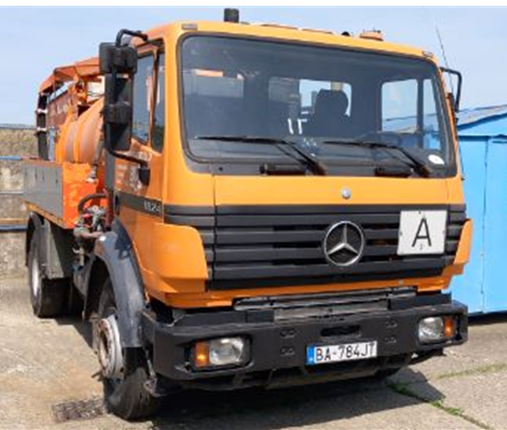

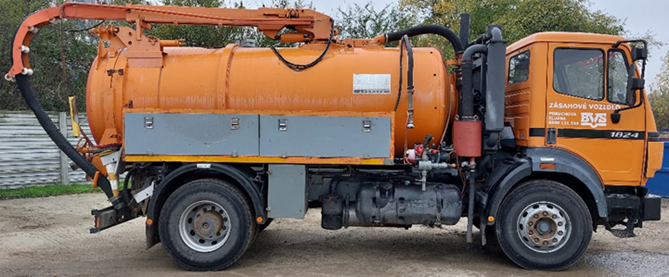

Položka č. 5: BA831ME

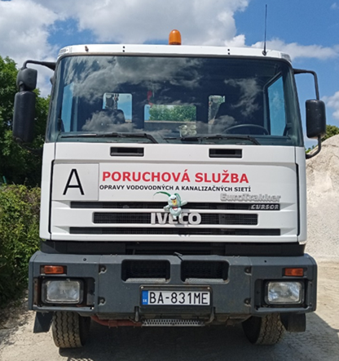

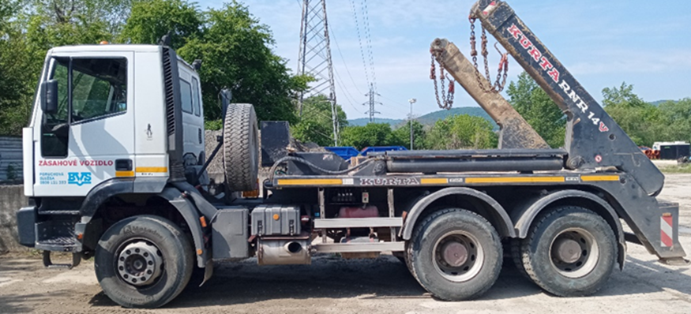

Položka č. 6: BA913ZU
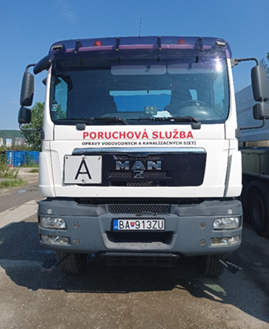

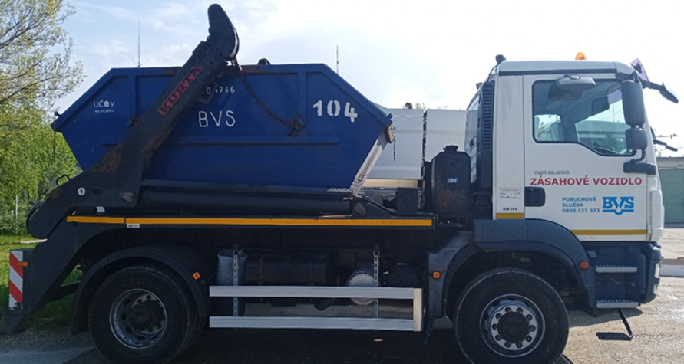

Položka č. 7: BA918ZU
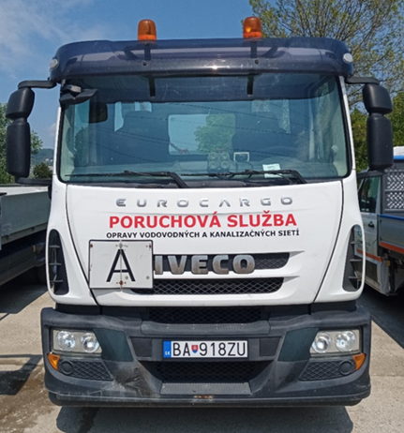

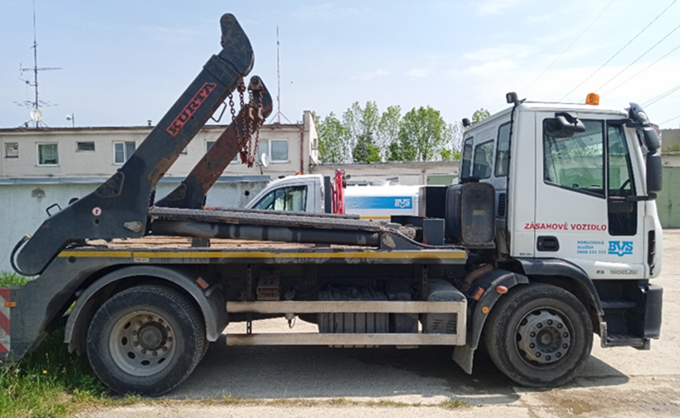

Položka č. 8: BL124UI
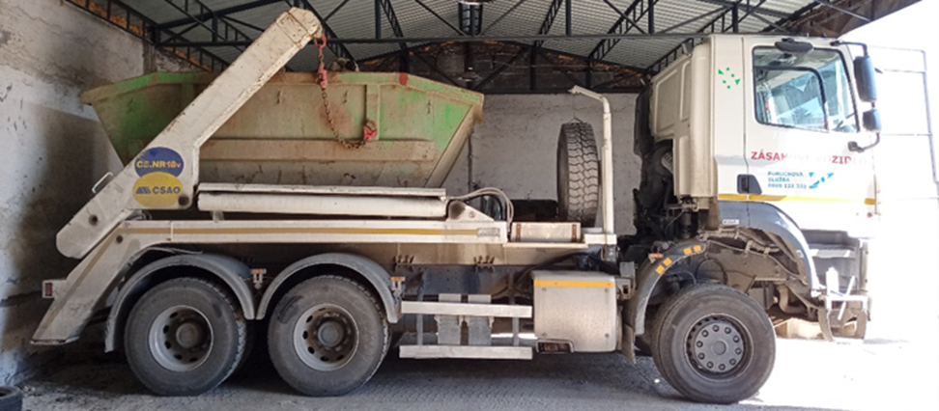
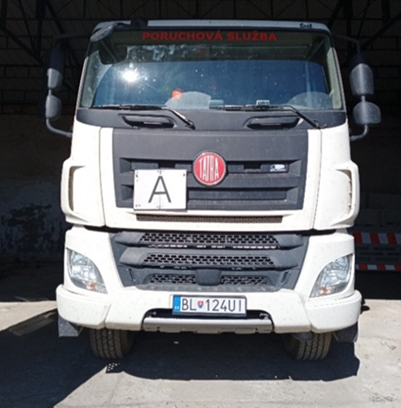

Položka č. 9: BL135TG
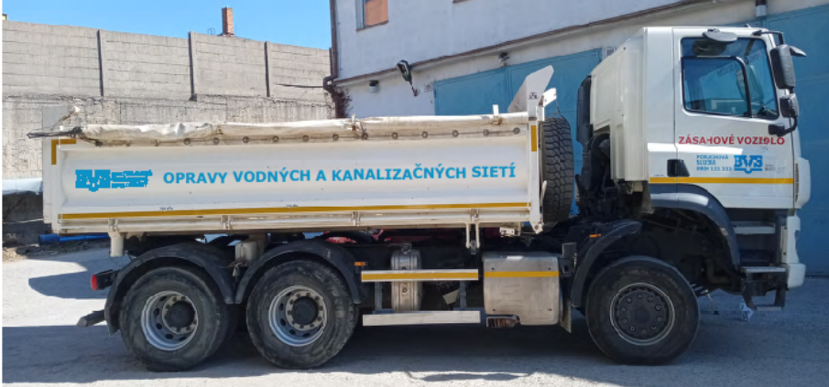
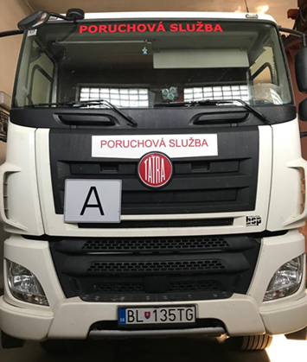

Položka č. 10: BL476TO
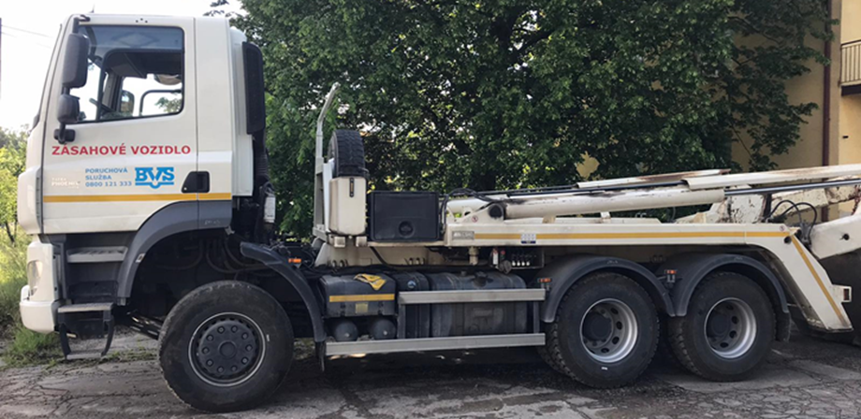
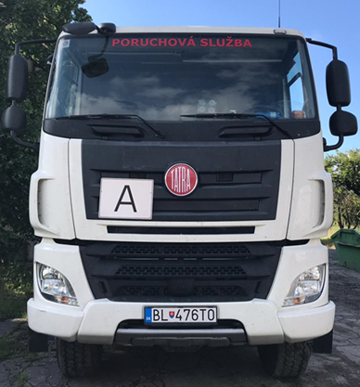

Položka č. 11: BL733TX
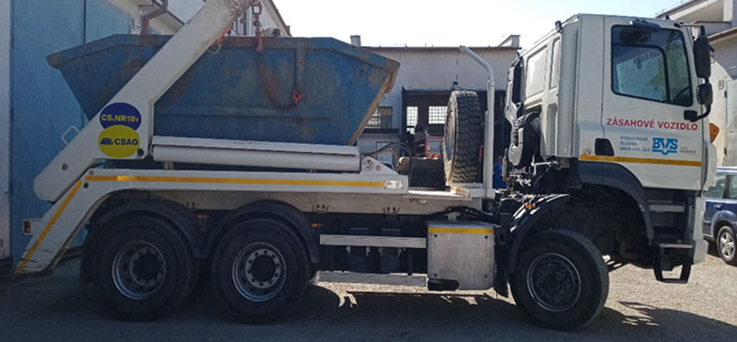
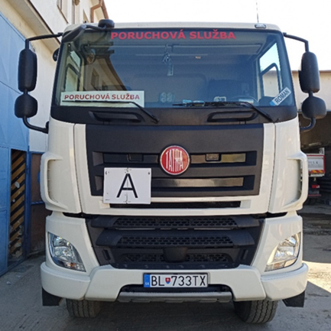

Položka č. 12: BT142HS
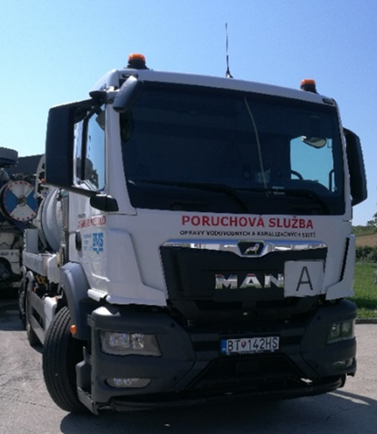
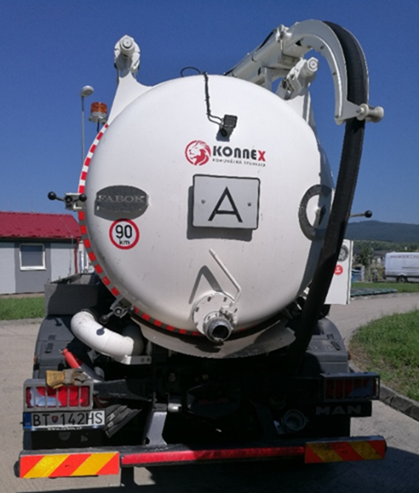

Položka č. 13: BT553GD

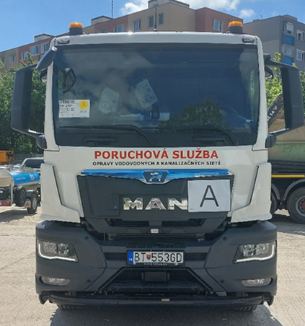
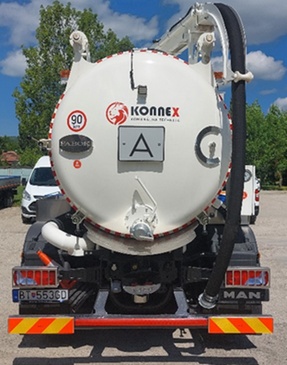

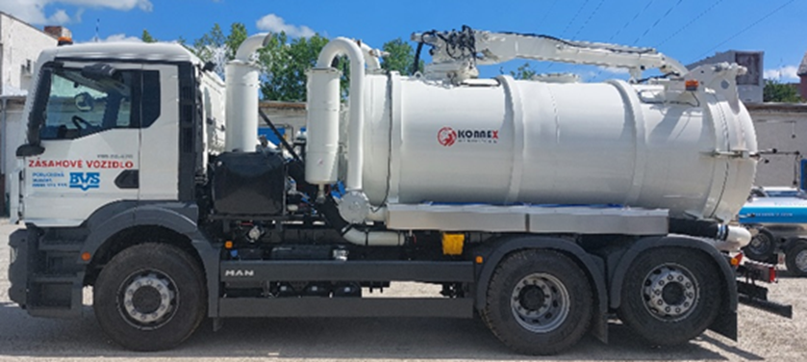

Položka č. 14: BT982GV

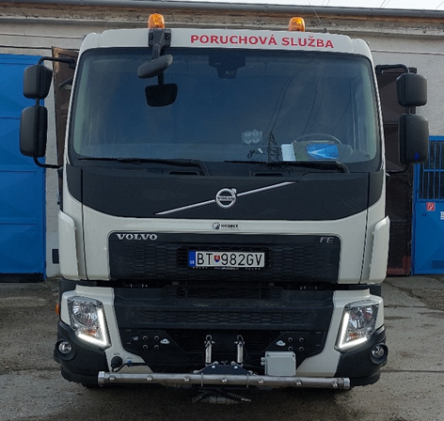
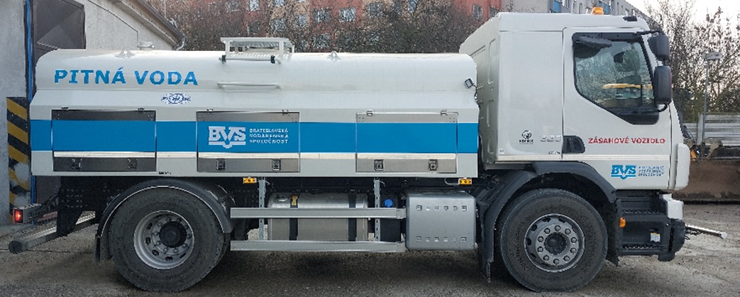

Položka č. 15: AA820NH
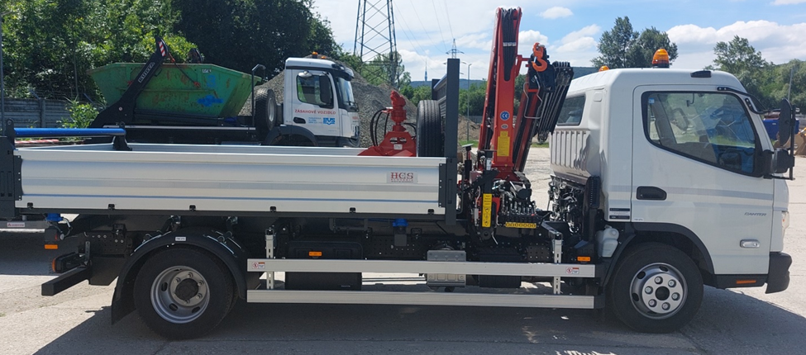
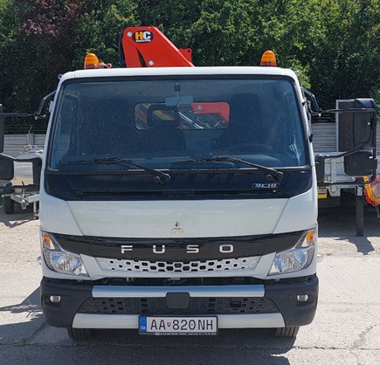

Položka č. 16: AA805RZ

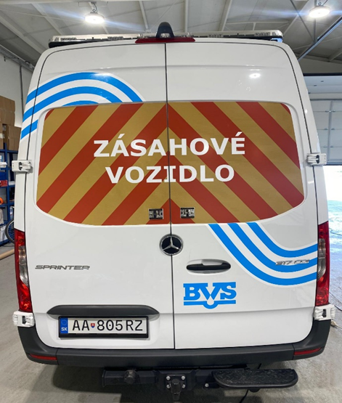

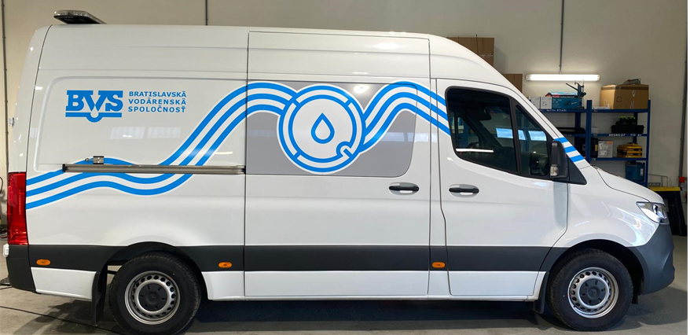

Položka č. 17: AA456DV

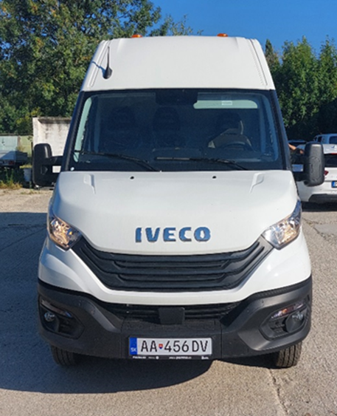

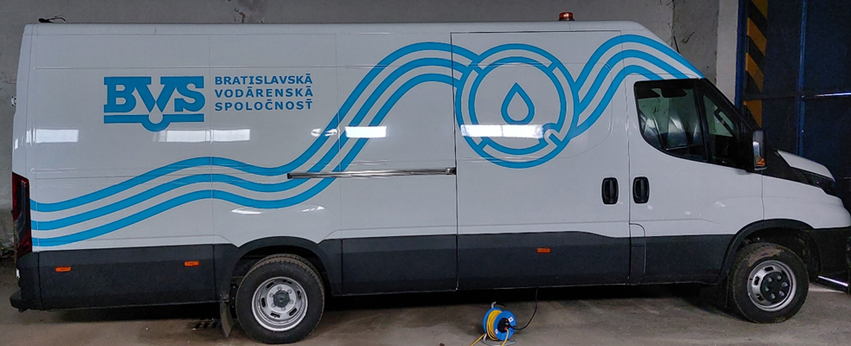

Položka č. 18: AB919NH
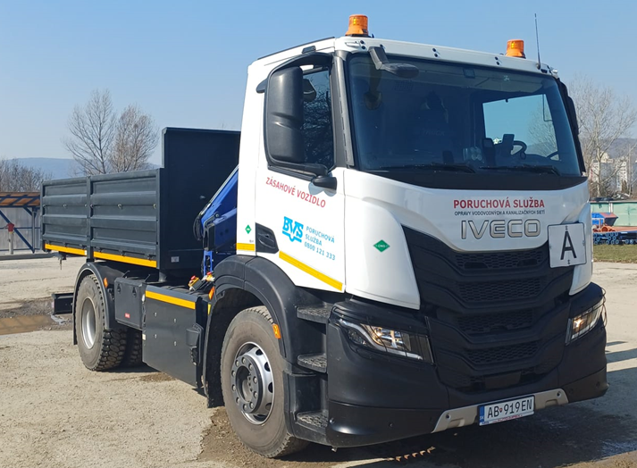

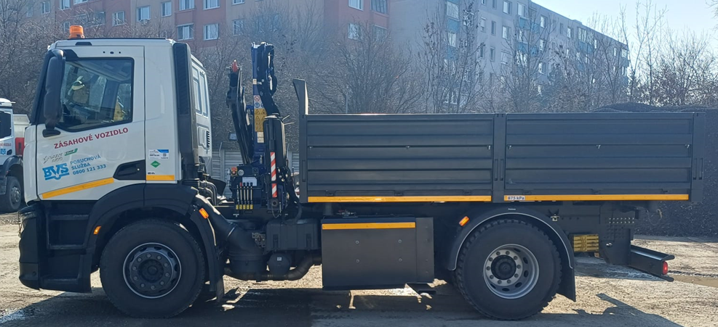

Položka č. 19: AB942NH
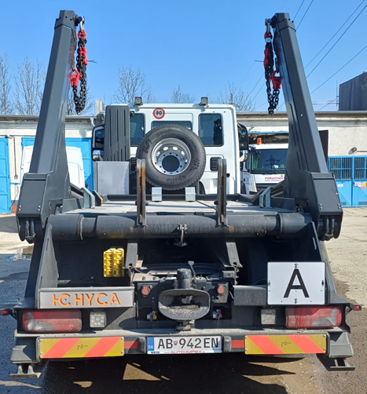
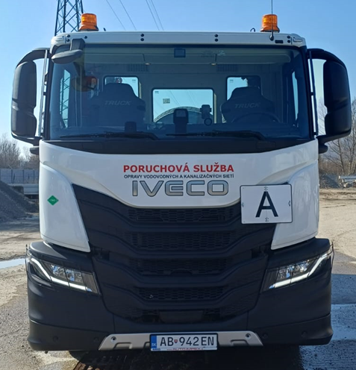

Položka č. 20: BL157SC
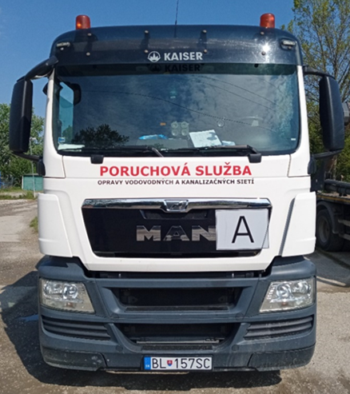
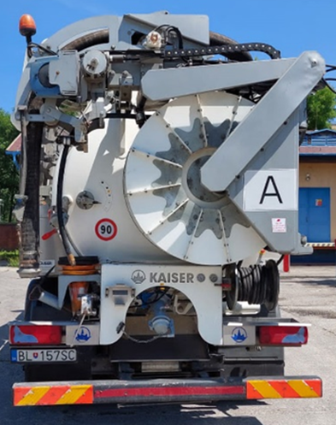

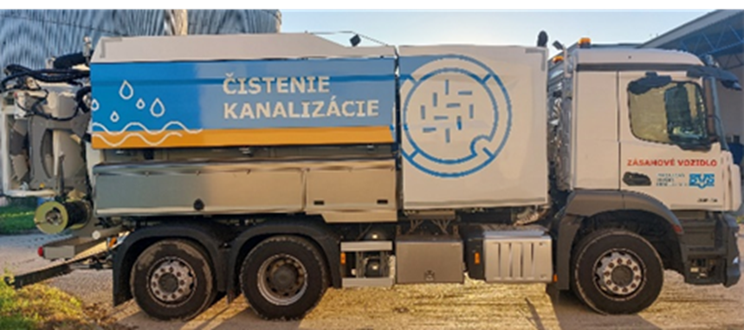

Položka č. 21: BT021FB
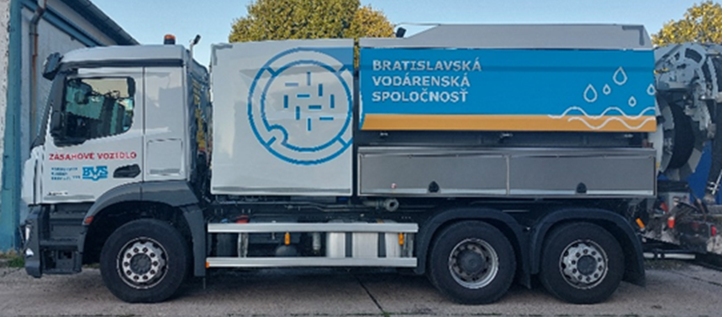
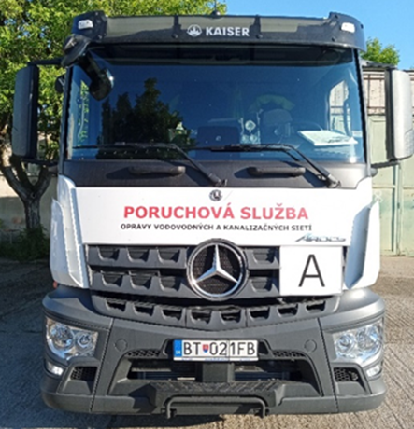

Položka č. 22: BT170DJ
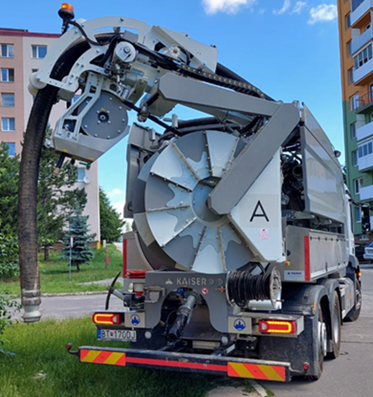
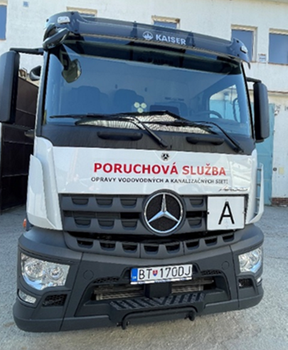

Položka č. 23: BT188DJ
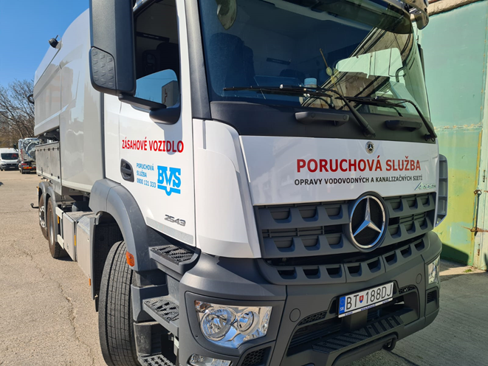
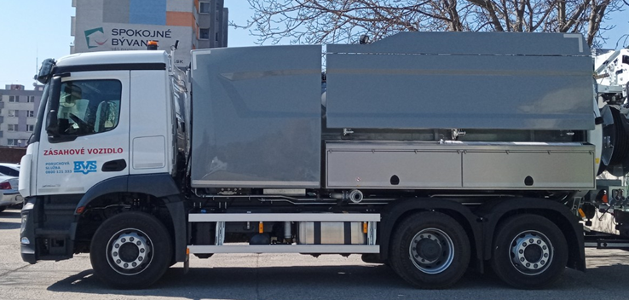

Položka č. 24: BT424DJ
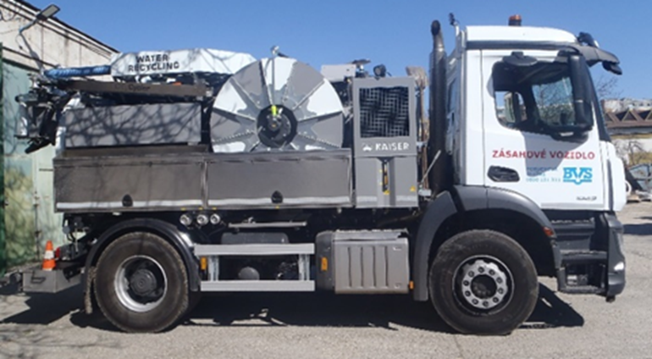


Položka č. 25: BT476EM




Položka č. 26: BT826EX

